Req02.CFG-Paths
do not print this form | VVSS, Info Romana, 2017-2018

Req02. cautarea filmelor care au un anumit regizor (sau parti din numele regizorului).

Req02. Covered source code
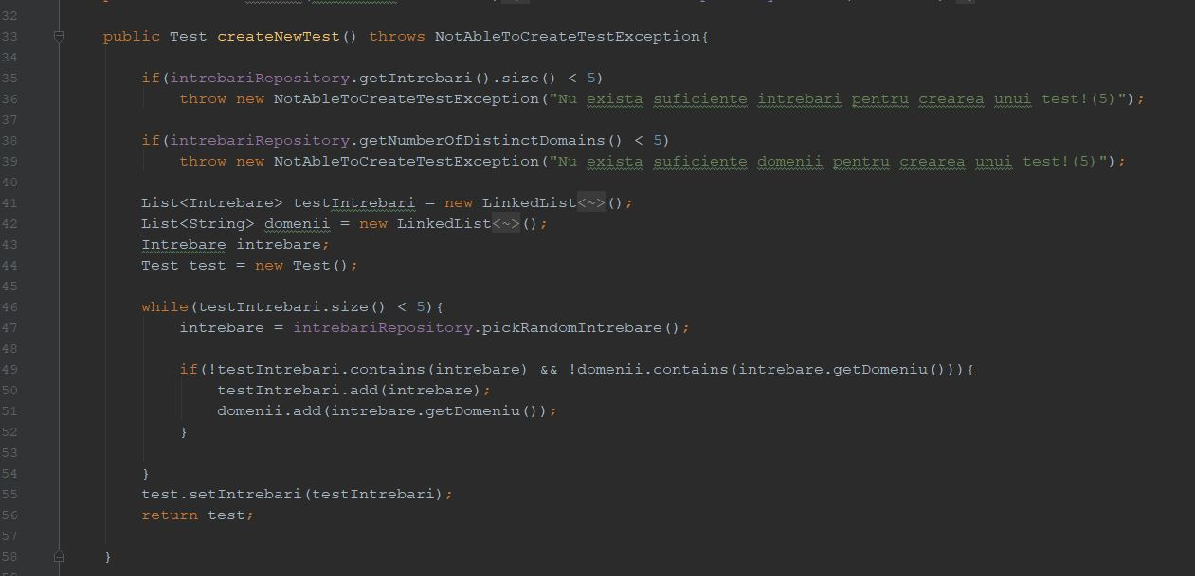

Req02. Control Flow Graph (CFG) |  | Req02. Cyclomatic Complexity (CC)

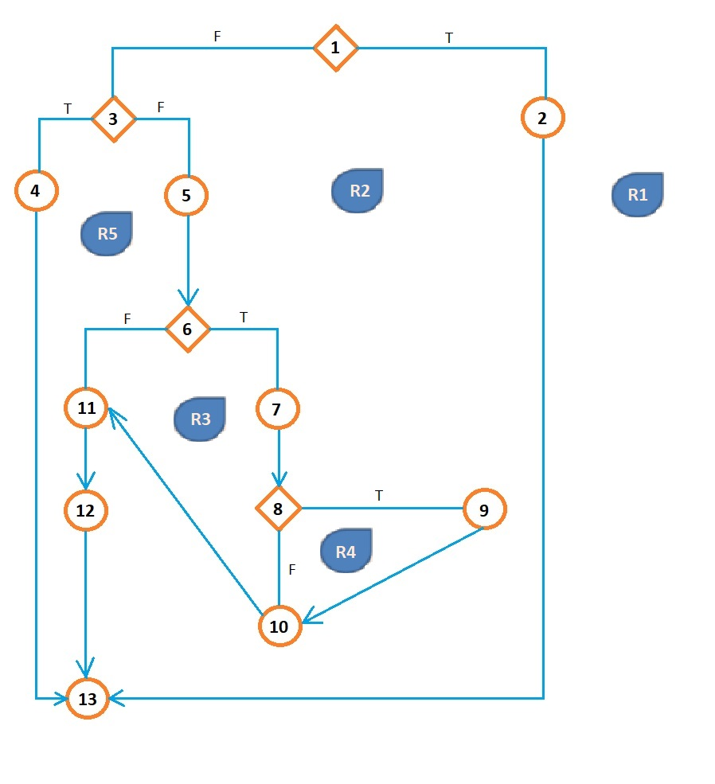
 |  | CC1 = No. of regions = |  | 5
 |  | CC2 = Edges - Nodes + 2 = |  | 5
 |  | CC3 = No. of Conditions + 1 = |  | 5

 |  | Req02. Individual Paths

 |  | Path No. | Path
 |  | Req02_P01 | 1T - 2 - 13
 |  | Req02_P02 | 1F - 3T - 4 - 13
 |  | Req02_P03 | 1F - 3F - 5 - 6T - 7 - 8T - 9 - 10 - 11 - 12 - 13
 |  | Req02_P04 | 1F - 3F - 5 - 6T - 7 - 8F - 10 - 11 - 12 - 13
 |  | Req02_P05 | 1F - 3F - 5 - 6F - 11 - 12 - 13

